Петрофизика
Петрофизические зависимости и прочие данные

Параметры | Значение | Расчет куба высоты над ЗСВ в Property modeling - Geometrical
Tetta, ° | 85 | H_OWC
Sigma, Н/м | 0.025 | Method: Above contact
Density_water, кг/м3 | 1020.00 | Contact: => Oil water contact
Density_oil, кг/м3 | 850.00 | By center of whole cell
FWL, м а.о. | -2450.00
 |  | Расчет ФЕС в Calculator for "Global well logs"
SOWCR | 0.25 | SP_min=SP.min
SWCR | 1.1*SWL | SP_max=SP.max
 |  | a_SP=1-(SP-SP_min)/(SP_max-SP_min)
 |  | Net_Res=If(a_SP>0.6,1,0)
kv/kh | 0.2 | Poro=0.175*a_SP+0.025
 |  | Perm=Exp(70*Poro-8.2)

$$φ={0.175α}_{SP}+0.025$$
 |  | Расчет кубов свойств в Property modeling - Calculator
 |  | NTG=Net_Res
 |  | PermX=Perm
$$\ln{k}=70φ−8.2$$
 |  | PermY=Perm
 |  | PermZ=0.2*Perm
$$S_{wc}=−0.048ln{k+0.5}$$
 |  | SWL=-0.048*LN(Perm)+0.5
 |  | SWCR=1.1*SWL
$$J_{f}=\frac{∆ρg∆h\sqrt{k/φ}}{σcosθ}$$
 |  | Jf=H_FWL*9.81*(1020-850)*Sqrt( PermX*Pow( 10,-15 )/Poro)/(0.025*Cos(85))
 |  | SWATINIT=-0.18*LN(Jf)+0.57
 |  | SWATINIT=If(SWATINIT>1,1,SWATINIT)
 |  | SWATINIT=If(SWATINIT<=SWL,SWL,SWATINIT)
$$S_{w}=−0.11ln{J_{f}+0.48}$$
 |  | SWATINIT=If(Jf<1.1,1,SWATINIT)
 |  | SOWCR=If(Jf<1.1,0,0.25)
 |  | SWU=IF(Jf<1.1,1,1-SOWCR)
 |  | SWTRANS=SWATINIT-SWL

ОФП
Относительные фазовые проницаемости

Параметр | Значение | Комментарий | Sw_norm | Krw | Kro | Sw_scaled | Krw | Kro
Swmin | 0.00 | Связанная водонасыщенность | 0.000 | 0.0000 | 1.0000 | 0.300 | 0.0000 | 1.0000
Swcr | 0.00 | Критическая водонасыщенность | 0.066 | 0.0272 | 0.7082 | 0.330 | 0.0000 | 0.7082
Sorw | 0.01 | Остаточная нефтенасыщенность | 0.110 | 0.0501 | 0.5549 | 0.350 | 0.0501 | 0.5549
Corey_O_W | 5.00 | Степень уравнения Кори по нефти | 0.165 | 0.0815 | 0.4019 | 0.374 | 0.0815 | 0.4019
Corey_water | 1.20 | Степень уравнения Кори по воде | 0.220 | 0.1151 | 0.2846 | 0.399 | 0.1151 | 0.2846
Krw_Sorw | 0.70 | Концевая точка ОФП по воде Krw при Sorw | 0.275 | 0.1505 | 0.1965 | 0.424 | 0.1505 | 0.1965
Krw_S1 | 1.00 | Макс. ОФП по воде Krw при Sw=1 | 0.330 | 0.1873 | 0.1317 | 0.449 | 0.1873 | 0.1317
Kro_Somax | 1.00 | ОФП по нефти Kro при макс. при So | 0.385 | 0.2254 | 0.0852 | 0.473 | 0.2254 | 0.0852
 |  |  | 0.440 | 0.2645 | 0.0529 | 0.498 | 0.2645 | 0.0529
Пример параметров ячейки (свойства из рассчитанных кубов) |  |  | 0.495 | 0.3047 | 0.0313 | 0.523 | 0.3047 | 0.0313
 |  |  | 0.550 | 0.3458 | 0.0173 | 0.548 | 0.3458 | 0.0173
Параметр | Зн. |  | 0.605 | 0.3877 | 0.0089 | 0.572 | 0.3877 | 0.0089
SWL | 0.30 |  | 0.660 | 0.4303 | 0.0041 | 0.597 | 0.4303 | 0.0041
SWCR | 0.33 |  | 0.715 | 0.4737 | 0.0017 | 0.622 | 0.4737 | 0.0017
SOWCR | 0.25 |  | 0.770 | 0.5178 | 0.0005 | 0.647 | 0.5178 | 0.0005
 |  |  | 0.825 | 0.5624 | 0.0001 | 0.671 | 0.5624 | 0.0001
ОФП будут масштабироваться на каждую ячейку на основании рассчитанных кубов SWL, SWCR, SOWCR |  |  | 0.880 | 0.6077 | 0.0000 | 0.696 | 0.6077 | 0.0000
 |  |  | 0.935 | 0.6536 | 0.0000 | 0.721 | 0.6536 | 0.0000
$$Sw_{scaled}=Sw_{norm}\left(1−SOWCR−SWL\right)+SWL$$
 |  |  | 0.990 | 0.7000 | 0.0000 | 0.746 | 0.7000 | 0.0000
 |  |  | 1.000 | 1.0000 | 0.0000 | 0.750 | 1.0000 | 0.0000

Нормированные ОФП
Масштабированные ОФП
Kro_Somax
Krw_S1
Kro_Somax
Krw_S1

Krw_Sorw
Krw_Sorw

Swmin
Swcr
1-Sorw
SWL
SWCR
1-SOWCR

Неопределенности
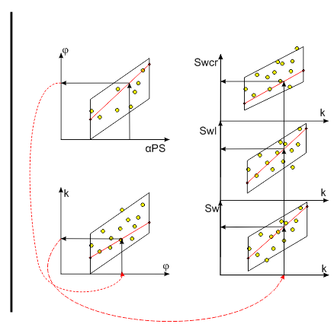
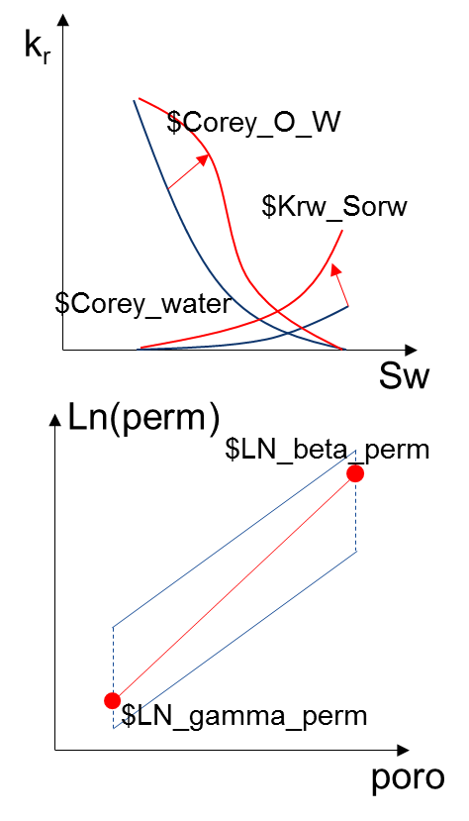
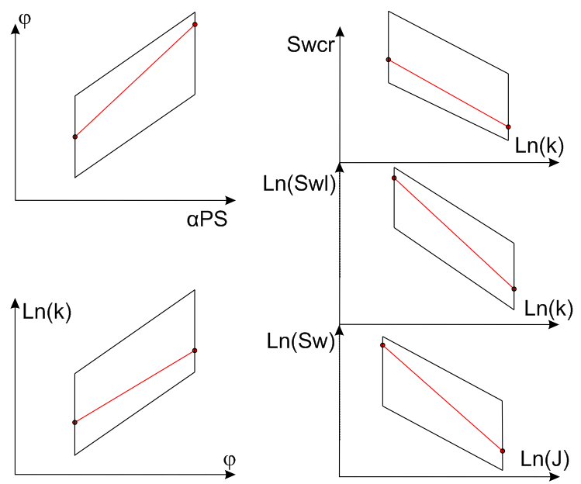
 | Проводимость разлома $Fault от 0 до 1

№ | Параметры адаптации (настроечные параметры) | Обозначение | Min | Max | Base case
1 | Проводимость "северного" разлома, д.е. | $Fault_20 | 0 | 1 | 1
2 | Азимут вариограмм, ° | $Azimuth | 10 | 60 | 30
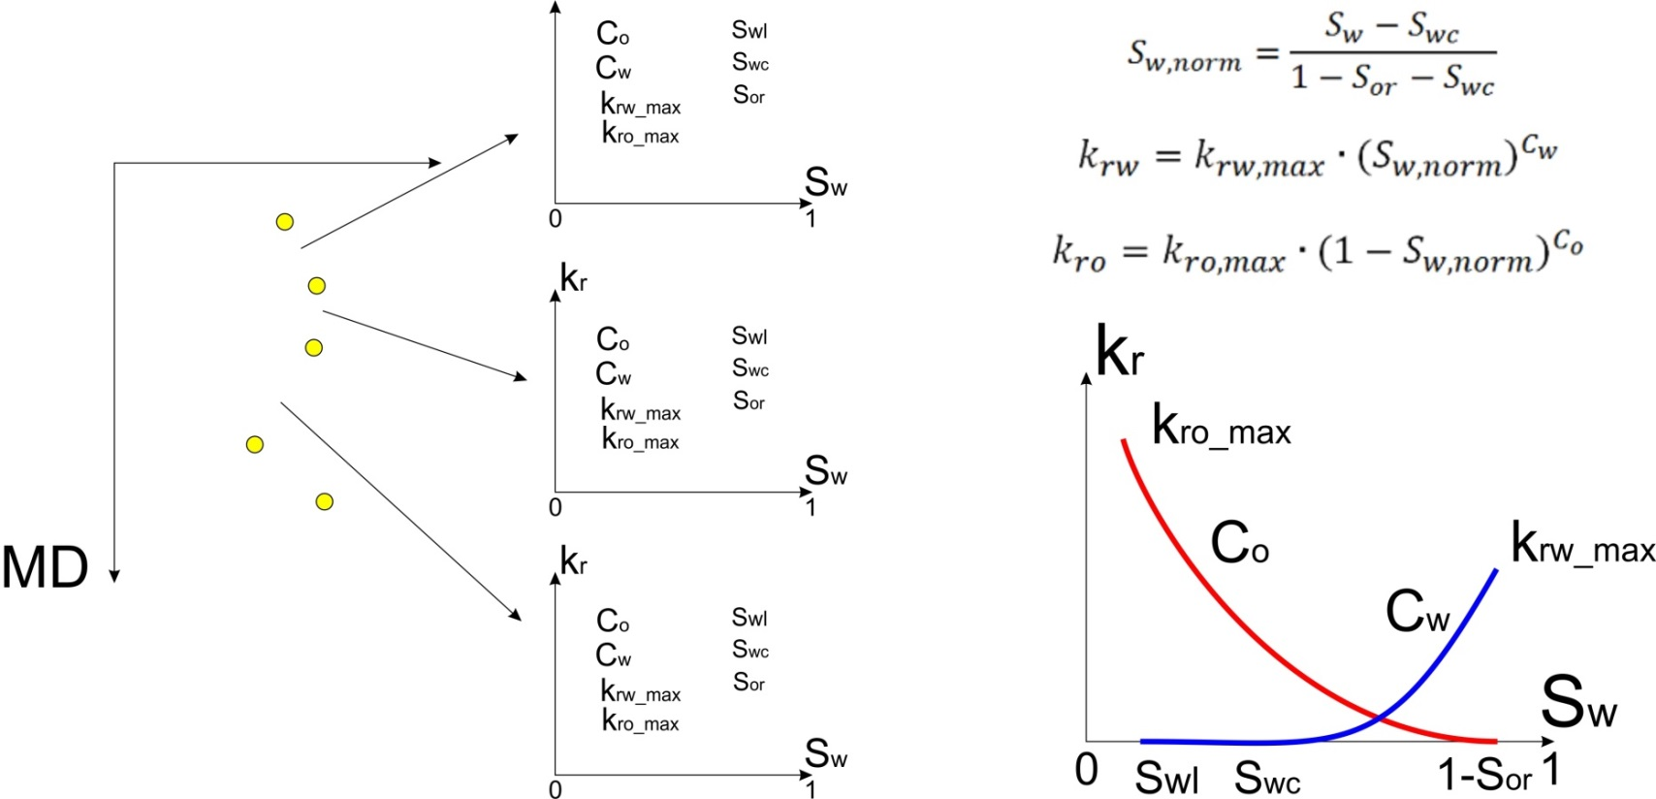
3 | Главный ранг горизонтальной вариограммы, м | $Major | 500 | 8000 | 1000
4 | Второстепенный ранг горизонтальной вариограммы, м | $Minior | 300 | 3000 | 850
5 | Ранг вертикальной вариограммы, м | $Vertical | 1 | 25 | 6
6 | Глубина зеркала свободной воды, м | $FWL | -2671 | -2645 | -2658
7 | Глубина водо-нефтяного контакта, м | $OWC | -2671 | -2645 | -2658
8 | Значение φ на левой границе зависимости от αPS | $gamma_poro | 0.064 | 0.100 | 0.082
9 | Значение φ на правой границе зависимости от αPS | $beta_poro | 0.164 | 0.2 | 0.182
10 | Значение Ln(k) на левой границе зависимости от φ | $LN_gamma_perm | -4.8363 | -3.1704 | -4
11 | Значение Ln(k) на правой границе зависимости от φ | $LN_beta_perm | 3.8595 | 5.5200 | 4.69
12 | Вертикальная анизотропия проницаемости kv / kh, д.е. | $ANI | 0.01 | 0.10 | 0.03
13 | Косинус угла смачиваемости, д.е. | $cos_teta | 0.07 | 0.997 | 0.621
14 | Степень уравнения Кори по нефти | $Corey_O_W | 3.2 | 6.0 | 3.2
15 | Степень уравнения Кори по воде | $Corey_water | 0.6 | 4.0 | 0.6
16 | Концевая точка ОФП по воде Krw при Sorw | $Krw_Sorw | 0.3 | 0.9 | 0.4
17 | Значение Ln(Sw) на левой границе зависимости от Ln(J) | $LN_gamma_sw | -0.460 | 0.309 | -0.137
18 | Значение Ln(Sw) на правой границе зависимости от Ln(J) | $LN_beta_sw | -4.16 | -2.64 | -3.845
19 | Значение Ln(Swl) на правой границе зависимости от Ln(k) | $LN_beta_swl | 2.9 | 3.1 | 3
20 | Множитель для получения Swcr из Swl | $LN_gamma_swcr | 1.0 | 1.2 | 1.1

Адаптация
Целевая функция
$LOOP | $Fault | $OF1_OPR_BHP
1 | 0.500 | 98.66
2 | 0.250 | 96.90
3 | 0.000 | 751.61
4 | 0.375 | 98.01
5 | 0.125 | 98.34
6 | 0.313 | 97.54
7 | 0.188 | 96.41
8 | 0.219 | 96.47
9 | 0.156 | 97.21
10 | 0.203 | 96.21
Проводимость разлома
11 | 0.195 | 96.25
12 | 0.211 | 96.34
13 | 0.199 | 96.17
14 | 0.201 | 96.18

Алгоритм Simplex Optimizer
Порог сходимоти 1%

